Sayfa1
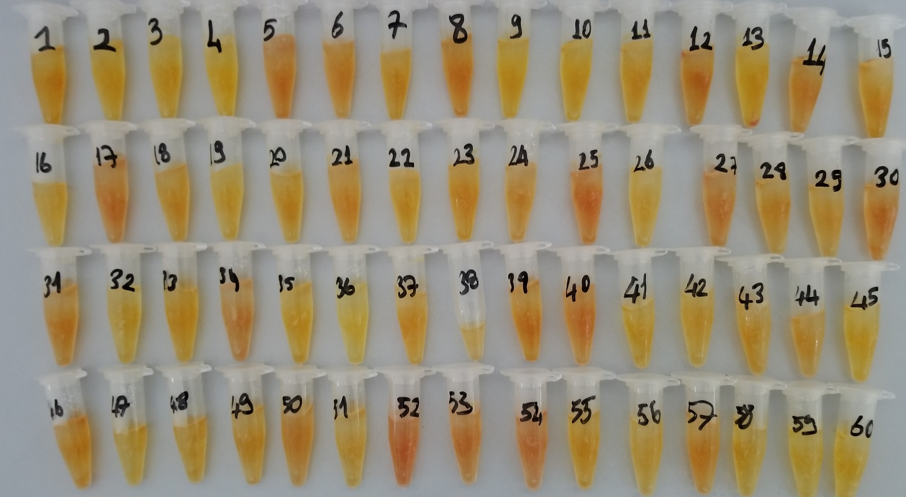
Numuneler | TAS (mmol/L) | TOS (µmol/L) | OSI
Numune-01 | 1.85 | 4.39 | 0.2372972973
Numune-02 | 1.85 | 4.39 | 0.2372972973
Numune-03 | 1.85 | 4.39 | 0.2372972973
Numune-04 | 1.85 | 4.39 | 0.2372972973
Numune-05 | 1.85 | 4.39 | 0.2372972973
Numune-06 | 1.85 | 4.39 | 0.2372972973
Numune-07 | 1.85 | 4.39 | 0.2372972973 | sonuç ve görsel yalnızca görsel amaçlıdır.
Numune-08 | 1.85 | 4.39 | 0.2372972973
Numune-09 | 1.85 | 4.39 | 0.2372972973
Numune-10 | 1.85 | 4.39 | 0.2372972973

RELASSAY Marka kitler kullanılmıştır. (Kolorimetrik)

